FICHSUP VACCINS
FICHSUP Vaccination COVID |  | Modalités modifiées au M12
ex-DG/DAF et ex-OQN/OQN

Libellé | Taille | Début | Fin | Remarques
Numéro FINESS d’inscription ePMSI | 9 | 1 | 9
Type de fichier | 3 | 10 | 12 | G69
Prestation | 3 | 13 | 15 | Renseigner la prestation et le modificateur, séparés par un "-" Prestation : forfait de ligne vaccinale et compléments à la ligne vaccinale - Forfaits de ligne vaccinale : A, B, C, D : concerne tous les professionnels participant à la ligne vaccinale. - Compléments à la ligne vaccinale : la participation à la campagne vaccinale contre le SARS-CoV-2 effectuée dans un cadre collectif et en dehors des conditions habituelles d’exercice, ou en dehors de leur obligation de service peut être valorisée forfaitairement : o pour les professionnels de santé libéraux (groupe I), o pour les professionnels salariés ou agents publics ou retraités (groupe II), o pour les étudiants (groupe III) Les compléments à la ligne vaccinale, déclarés en sus des forfaits, concernent le financement du travail de professionnels autorisés à vacciner mais non rémunérés par l’Assurance maladie pour cette activité en centre de vaccination. Modificateurs applicables aux forfaits de ligne vaccinale et aux compléments à la ligne vaccinale pour les professionnels de santé libéraux (groupe I) (séparé de la prestation par un "-") : -1 : jour ouvrable dont samedi matin -2 : samedi après-midi, dimanche et jour férié Modificateurs applicables aux compléments à la ligne vaccinale concernant les professionnels salariés ou agents publics ou retraités (groupe II) et les étudiants (groupe III) (séparé de la prestation par un "-") : -3 : jour ouvrable plage 8h00-20h00 -4 : jour ouvrable plage 20h00-23h00 et 06h00-08h00 -5 : jour ouvrable plage 23h00-6h00, dimanches et jours fériés
Période | 1 | 16 | 16 | Périodes : -1 : du 20/12/2020 au 07/11/2021 inclus -2 : du 08/11/2021 au 23/12/2021 inclus -3 : du 24/12/2021 au 31/12/2021 inclus
Nombre de prestation | 10 | 17 | 26 | Pour les forfaits : nombre de lignes de vaccination. Chaque ligne vaccinale doit comporter un temps de prescripteur, un temps d’injecteur et un temps de personnel administratif permettant la réalisation d’un minimum de quarante injections par période de quatre heures. Pour les compléments : nombre d'heures payées.

Définitions
Forfait | Dénomination de la ligne vaccinale |  | Jour (modificateur) | Période
Forfait A | Médecins et professionnels non médecins hospitaliers, retraités ou étudiants*-Fonctions support hospitalières |  | - 1 : Jours ouvrables dont samedi matin - 2 : Samedis après-midi, dimanches et jours fériés | 1 ou 2 ou 3
Forfait B | Médecins hospitaliers, retraités ou étudiants*-Professionnels non médecins libéraux-Fonctions support hospitalières
Forfait C | Médecins libéraux-Professionnels non médecins hospitaliers, retraités ou étudiants*-Fonctions support hospitalières
Forfait D | Médecins libéraux-Professionnels non médecins libéraux-Fonctions support hospitalières
*retraité ou étudiant exerçant habituellement dans l’établissement dans le cadre d’un contrat qui englobe toute activité y compris la vaccination ; à l’inverse le retraité ou étudiant ayant un contrat exclusif pour l’activité de vaccination est assimilé à un professionnel libéral.
Chaque ligne vaccinale doit comporter un temps de prescripteur, un temps d’injecteur et un temps de personnel administratif permettant la réalisation d’un minimum de quarante injections par période de quatre heures.
Compléments à la ligne vaccinale | Groupe I : professionnels de santé libéraux
M | Médecins libéraux ou exerçant en centre de santé |  | - 1 : Jours ouvrables dont samedi matin - 2 : Samedis après-midi, dimanches et jours fériés | 1 ou 2 ou 3
I | Infirmiers libéraux ou exerçant en centre de santé
S | Sages-femmes libérales ou exerçant en centre de santé
E | Masseurs-kinésithérapeutes, pédicures-podologues, orthophonistes et orthoptistes libéraux ou exerçant en centre de santé
F | Pharmaciens libéraux
G | Chirurgiens-dentistes libéraux ou exerçant en centre de santé
V | Vétérinaires

 | Groupe II : Professionnels salariés ou agents publics, retraités
H | Médecins retraités, salariés ou agents publics |  | -3 : jour ouvrable plage 8h00-20h00 -4 : jour ouvrable plage 20h00-23h00 et 06h00-08h00 -5 : jour ouvrable plage 23h00-6h00, dimanches et jours fériés | 1 ou 2 ou 3
J | Sages-femmes, pharmaciens, et chirurgiens-dentistes retraités, salariés ou agents publics
K | Infirmiers retraités, salariés ou agents publics
L | Masseurs-kinésithérapeutes, pédicures-podologues, orthoptistes et orthophonistes retraités, salariés ou agents publics
N | Aides-soignants diplômés d'Etat, les assistants dentaires, les auxiliaires de puériculture diplômés d'Etat et les détenteurs de la formation premiers secours en équipe de niveau 2 (PSE2)
P | Autres professionnels autorisés à vacciner contre le SARS-Cov-2, retraités ou en exercice

 | Groupe III : étudiants
Q | Etudiants en troisième cycle des études de médecine, odontologie, et pharmacie |  | -3 : jour ouvrable plage 8h00-20h00 -4 : jour ouvrable plage 20h00-23h00 et 06h00-08h00 -5 : jour ouvrable plage 23h00-6h00, dimanches et jours fériés
R | Etudiants en deuxième cycle des études de médecine, odontologie, pharmacie, maïeutique
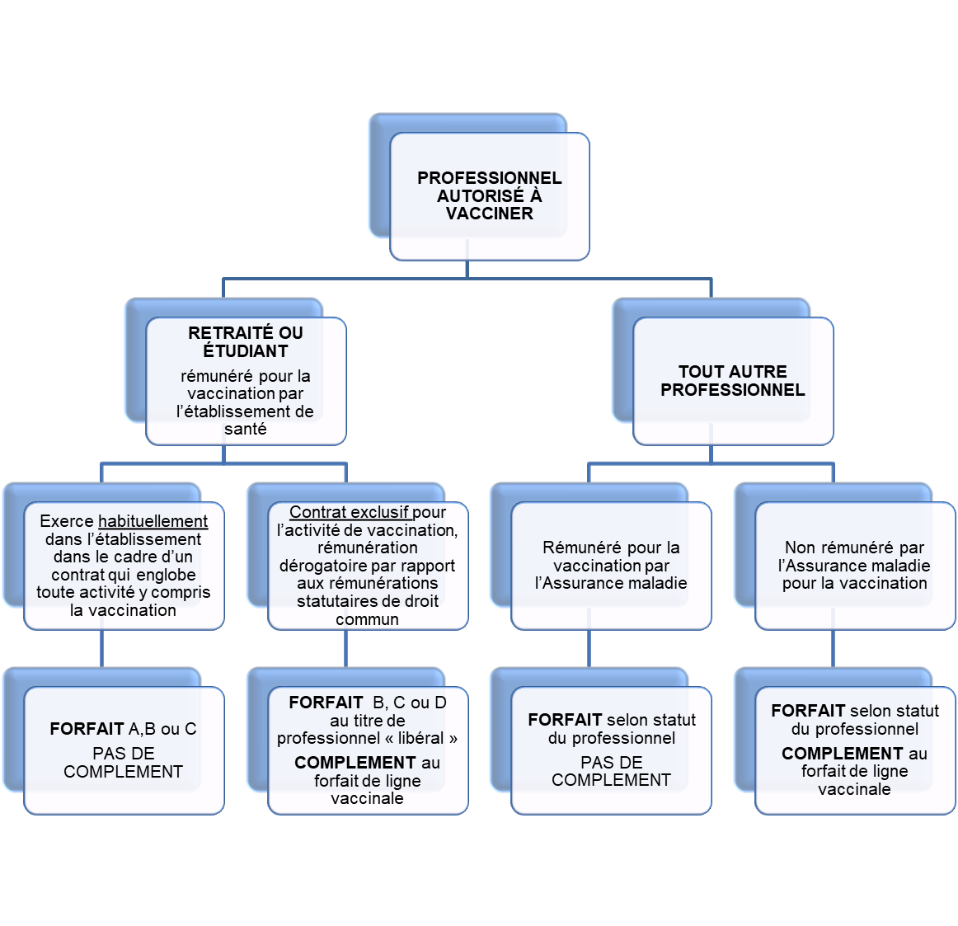
T | Etudiants en soins infirmiers ayant validé leur première année de formation, les étudiants en masso-kinésithérapie ayant validé leur deuxième année de formation et les étudiants de premier cycle de la formation de médecine et premier cycle médecine

Combinaisons autorisées
Prestation-modificateur
A-1
A-2
B-1
B-2
C-1
C-2
D-1
D-2
M-1
M-2
I-1
I-2
S-1
S-2
E-1
E-2
F-1
F-2
G-1
G-2
V-1
V-2
H-3
H-4
H-5
J-3
J-4
J-5
K-3
K-4
K-5
L-3
L-4
L-5
N-3
N-4
N-5
P-3
P-4
P-5
Q-3
Q-4
Q-5
R-3
R-4
R-5
T-3
T-4
T-5

